Sayfa1
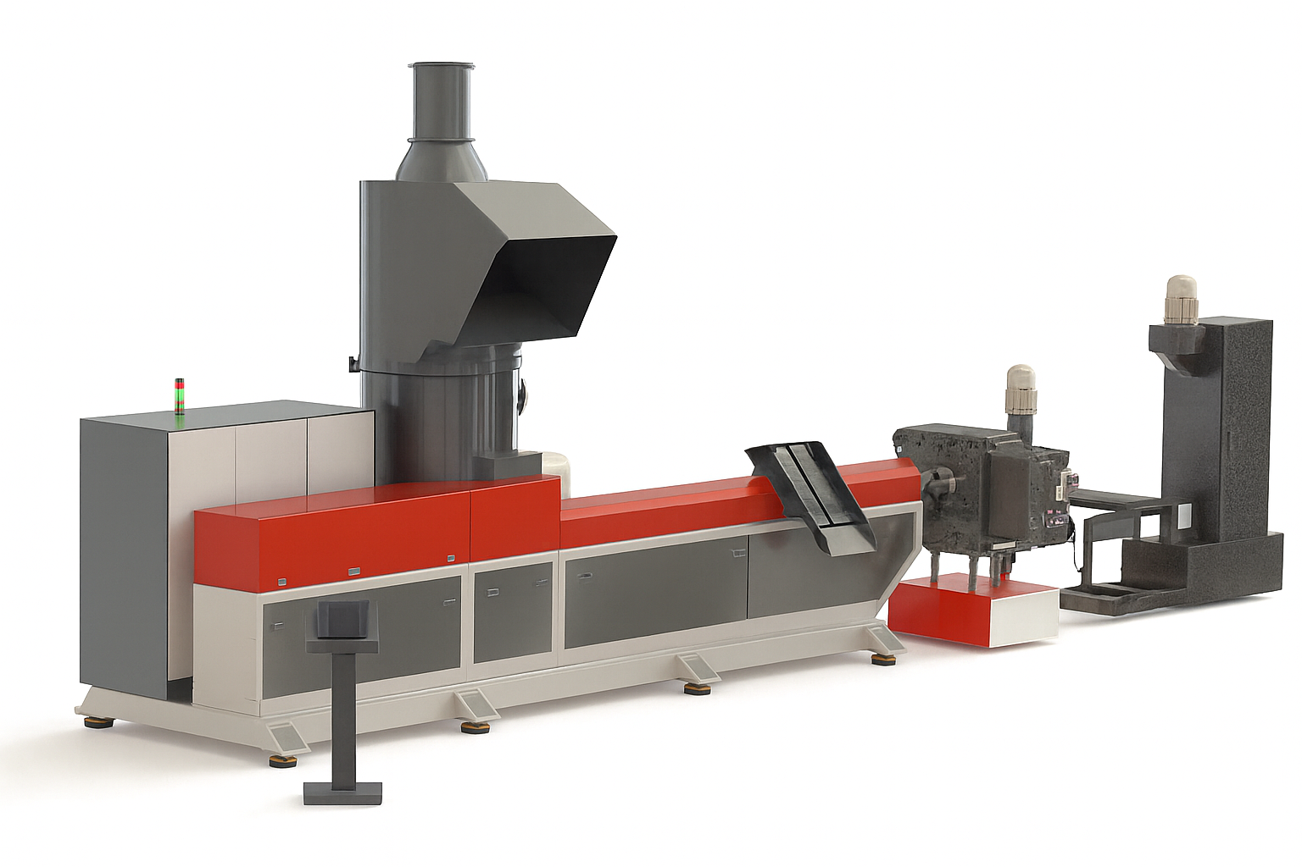
AGE SERİSİ AGROMELLİ EKSTRÜDER

Tip / Model | AG-320 | AG-540 | AG-760 | AG-980 | AG-1200 | AG-1450 | AG-1650
Vida Çapı (mm) | 80 | 100 | 115 | 130 | 145 | 160 | 175
Vida L/D Oranı | 28:1 | 28:1 | 32:1 | 32:1 | 36:1 | 36:1 | 38:1
Toplam Motor Gücü (kW – max) | 120 | 210 | 280 | 360 | 450 | 560 | 680
Maks. Kapasite (kg/saat) | 320 | 540 | 760 | 980 | 1200 | 1450 | 1650
Vida Devri (rpm) | 65 – 115 | 60 – 115 | 55 – 110 | 50 – 110 | 45 – 105 | 45 – 100 | 40 – 95
Toplam Isıtma Gücü (kW) | 32 | 38 | 46 | 54 | 62 | 70 | 78
Çalışma Sıcaklığı (°C) | 180 – 300 | 180 – 310 | 190 – 320 | 200 – 320 | 200 – 330 | 200 – 330 | 210 – 330
Besleme Tipi | Konveyörlü | Konveyörlü | Konveyörlü | Konveyörlü | Konveyörlü | Konveyörlü | Konveyörlü
Soğutma Sistemi | Hava + Su | Hava + Su | Hava + Su | Hava + Su | Hava + Su | Hava + Su | Hava + Su

